SIE2
 |  |  | En verde se encuentran los valores que deben ser usados en MAPLE para encender los pines que se encuentran en negro.

 |  |  | 3 | 1 | 35 | 33 | 47 | 45 |  | 22 | 50 | 43
 |  |  | FP3 | FP1 | FP13 | FP11 | FP42 | FP35 | GND | I2C1_SCL | FP16 | FP31 | GND | 3.3V
 |  |  | FP2 | FP0 | FP12 | FP10 | FP41 | GND | I2C1_SDA | FP19 | FP18 | FP30 | GND | 3.3V
 |  |  | 2 | 0 | 34 | 32 | 46 |  | 23 | 21 | 44 | 42 | 3.3V | 3.3V
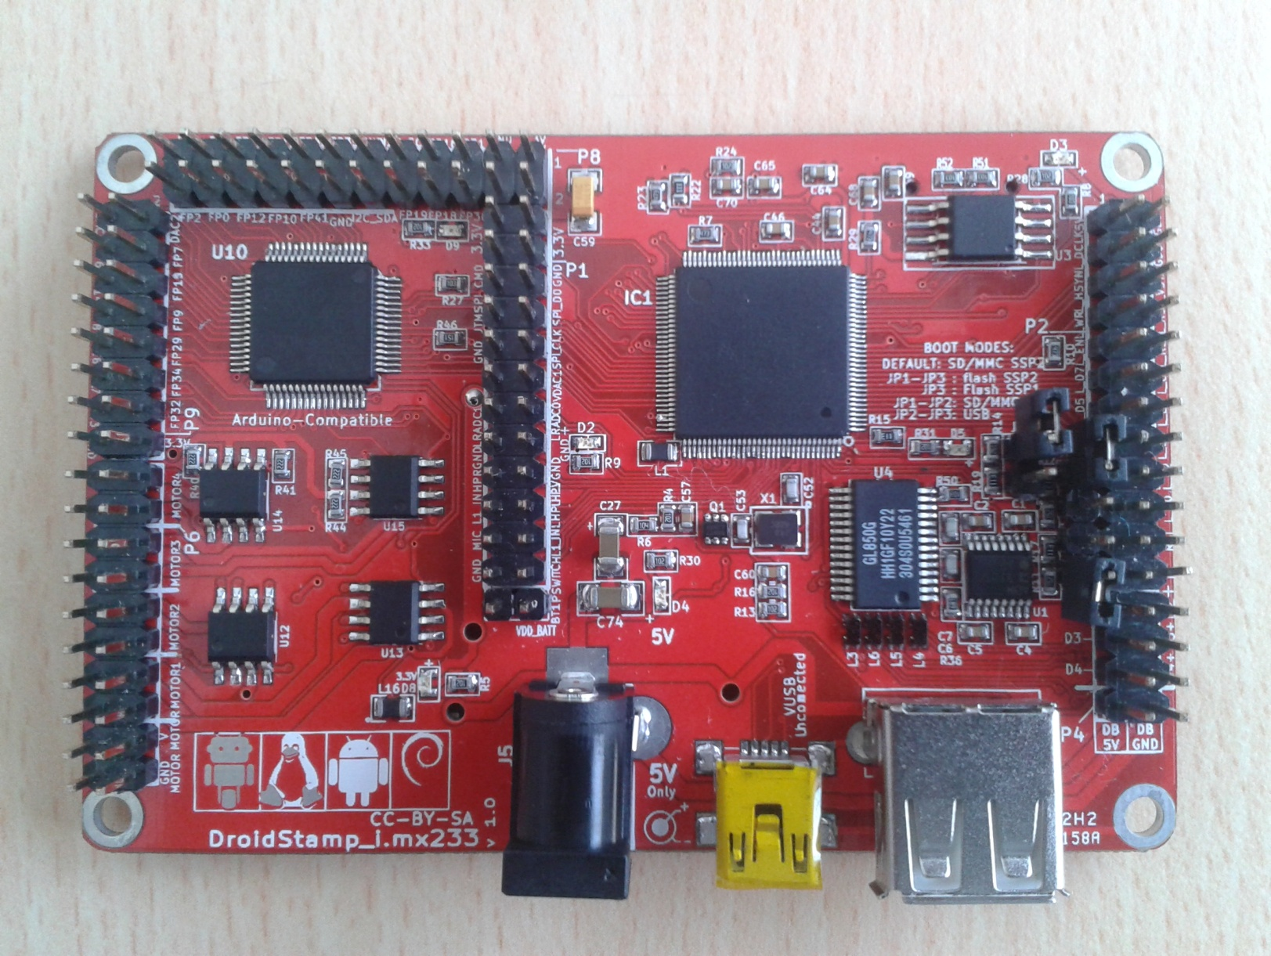
 |  |  |  |  |  |  |  |  |  |  |  |  | 3.3V | 3.3V
4 | DAC1 | DAC2 | 5 |  |  |  |  |  |  |  |  |  | SSPI_CMD | GND
6 | FP6 | FP7 | 7 |  |  |  |  |  |  |  |  |  | JTMS | SSPI_DATA0
36 | FP14 | FP15 | 37 |  |  |  |  |  |  |  |  |  | GND | SSPI_CLK
16 | FP8 | FP9 | 17 |  |  |  |  |  |  |  |  |  | X | VDAC1
26 | FP28 | FP29 | 27 |  |  |  |  |  |  |  |  |  | LRADC1 | LRADC0
28 | FP17 | FP34 | 29 |  |  |  |  |  |  |  |  |  | GND | GND
30 | FP33 | FP32 | 31 |  |  |  |  |  |  |  |  |  | HPR | HP_VGND
 | GND | 3.3V |  |  |  |  |  |  |  |  |  |  | LINE1_INR | HPL
 | MOTOR 4 - | MOTOR 4 - |  |  |  |  |  |  |  |  |  |  | MIC | LINE1_INL
 | MOTOR 4 + | MOTOR 4 + |  |  |  |  |  |  |  |  |  |  | GND | PSWITCH
 | MOTOR 3 - | MOTOR 3 - |  |  |  |  |  |  |  |  |  |  | GND | VDD_BATT
 | MOTOR 3 + | MOTOR 3 +
 | MOTOR 2 - | MOTOR 2 -
 | MOTOR 2 + | MOTOR 2 +
 | MOTOR 1 - | MOTOR 1 -
 | MOTOR 1 + | MOTOR 1 +
 | V MOTOR | V MOTOR
 | GND MOTOR | GND MOTOR

